大型(45+8)
大型バス座席表 (有)北関東観光
大型車 ５３名乗車
正座席４５席補助席８席
備考：セミサロン(後席２列)仕様

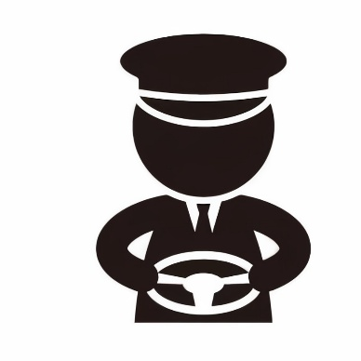
補ー４６
補ー４７
補ー４８
補ー４９
補ー５０
補ー５１
補ー５２
補ー５３

出入口
 | ①列目 | ②列目 | ③列目 | ④列目 | ⑤列目 | ⑥列目 | ⑦列目 | ⑧列目 | ⑨列目 | ⑩列目 | ⑪列目

